①USDCAD
①2016/8/26 USDCAD（負け） | 米GDP発表（21:30）＆イエレン議長講演（23:00）前の様子見ムードの時にサインが出て入ったが、逆PBで損切。その後、イエレン議長講演で乱高下。
（4時間足チャート）
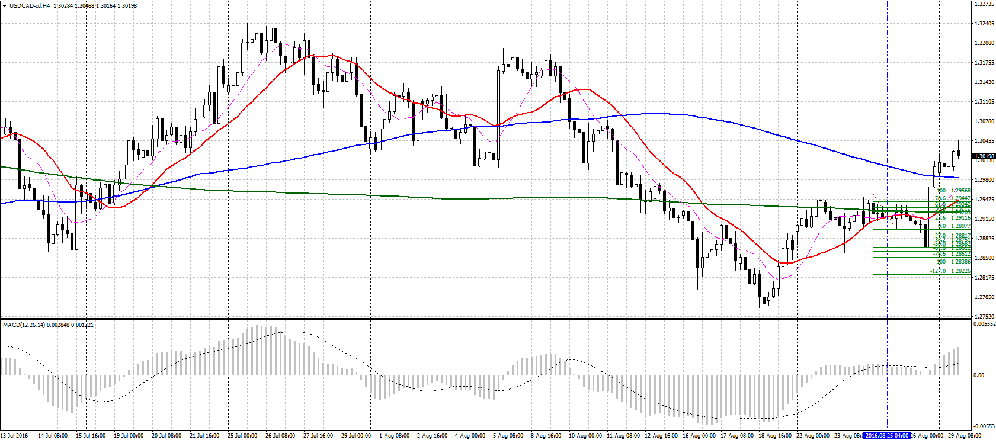

（1時間足チャート）
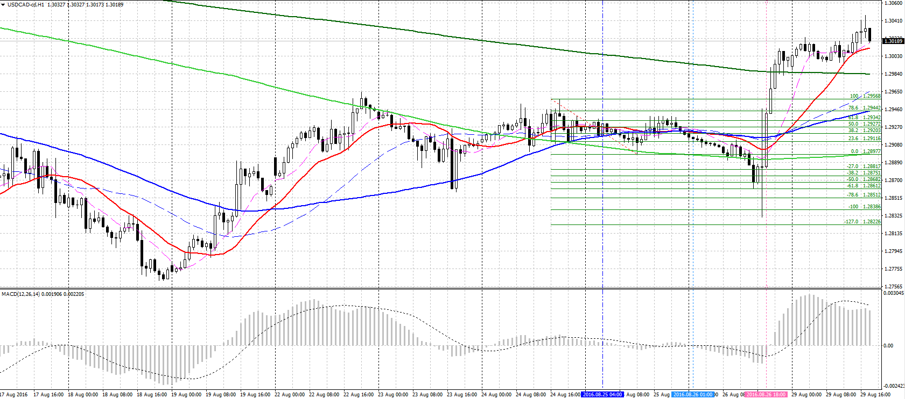

上昇EBの上値越えで損切。

イエレン議長講演時の乱高下。（5分足チャート参照）

（5分足チャート）
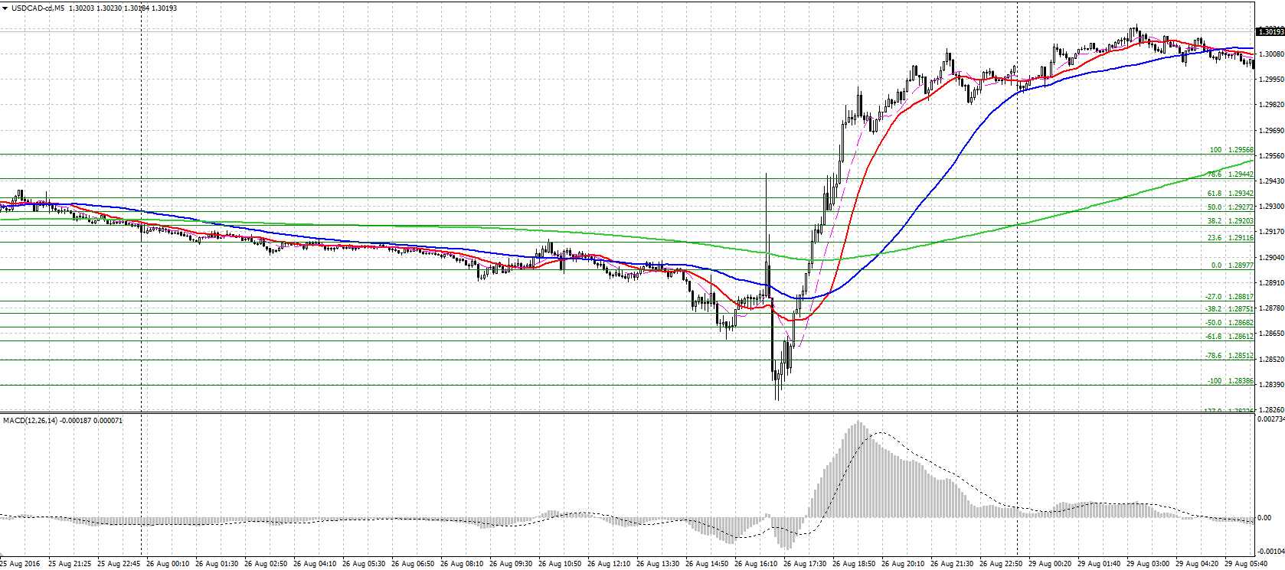
※イエレン議長講演内容の要旨（ザイFX）
具体的な利上げ時期には言及しない依然中立的な内容のため、発表直後は一時ドルが全面安に振れたが、すぐ反転上昇。（USDJPYのチャート参照）
○雇用と物価の目標達成に近づいている
○米利上げの論拠、「この数カ月で強まった」
○FOMC、追加手段を積極的に検討していない
○財政政策、経済の安定を強化できる
○緩やかな利上げは適切になると今も考える
○様々な状況に対応する政策手段が望ましい
○将来、幅広い資産の購入を検討する価値あり

②USDJPY
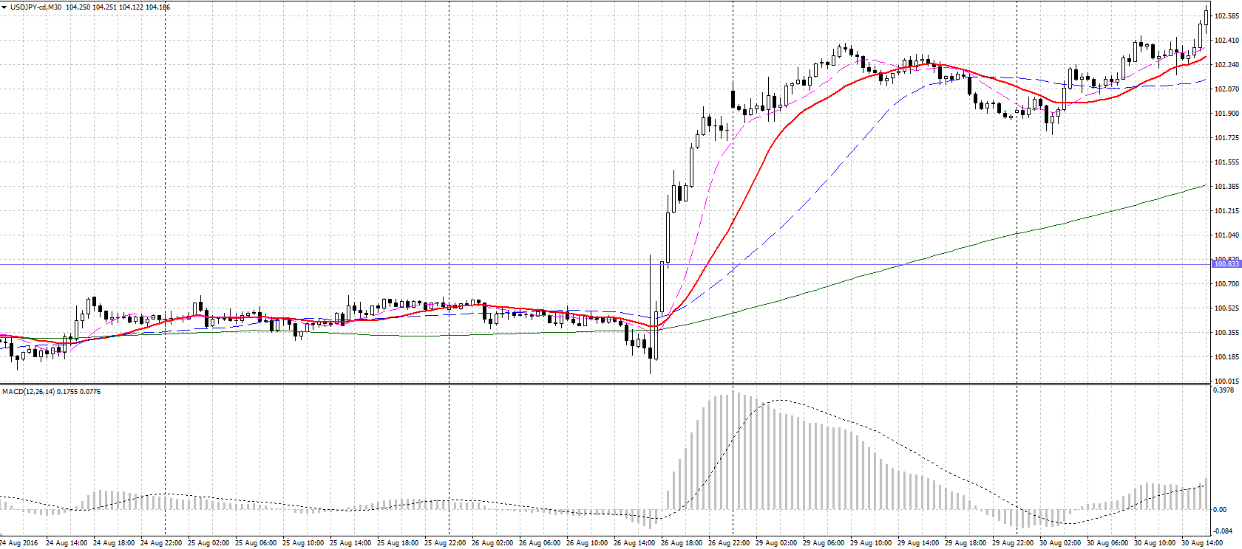
②USDJPY（負け）
（4時間足チャート）
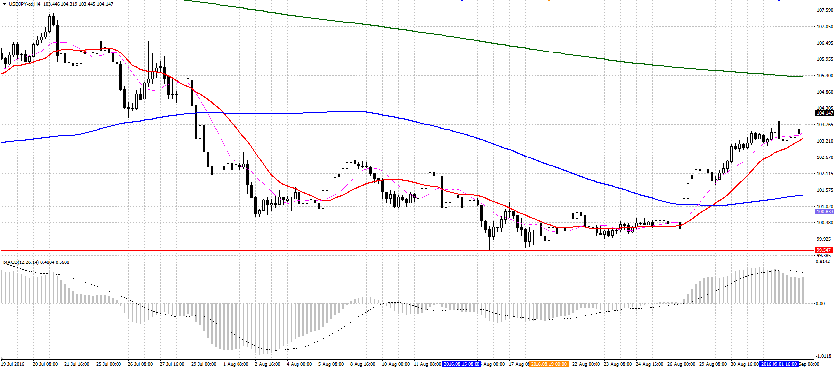

（30分足チャート）

③GBPUSD
③GBPUSD（負け）
（4時間足チャート）
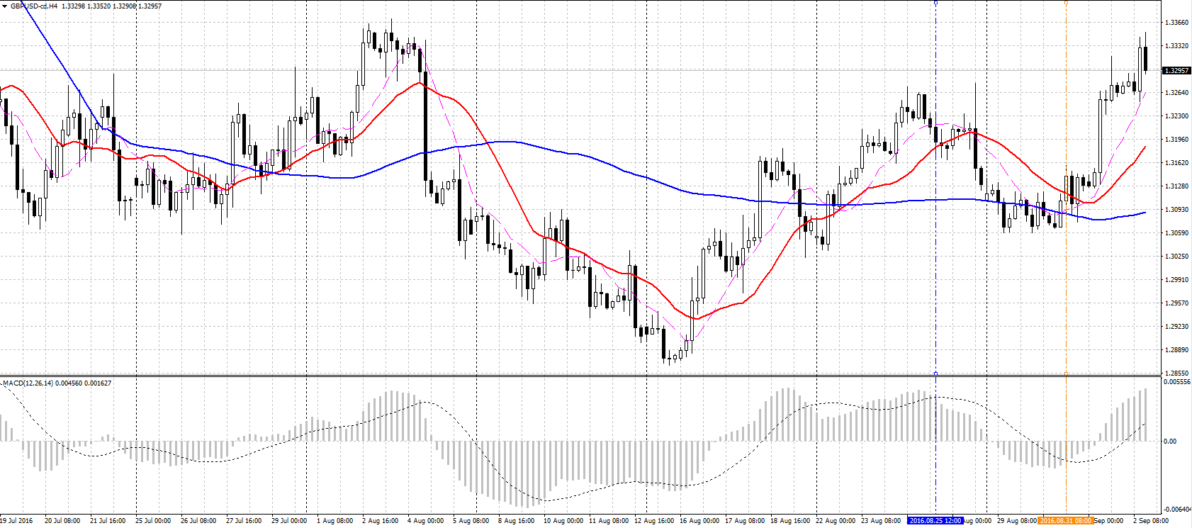

下落後レンジ形成、MACDはDCしている。
⇒安値割れでの売りを狙ったが反転上昇して損切。（1時間足チャート参照）

（1時間足チャート） | 売りエントリーを先走ったせいで担がれた＆損切が遅れて損失拡大。
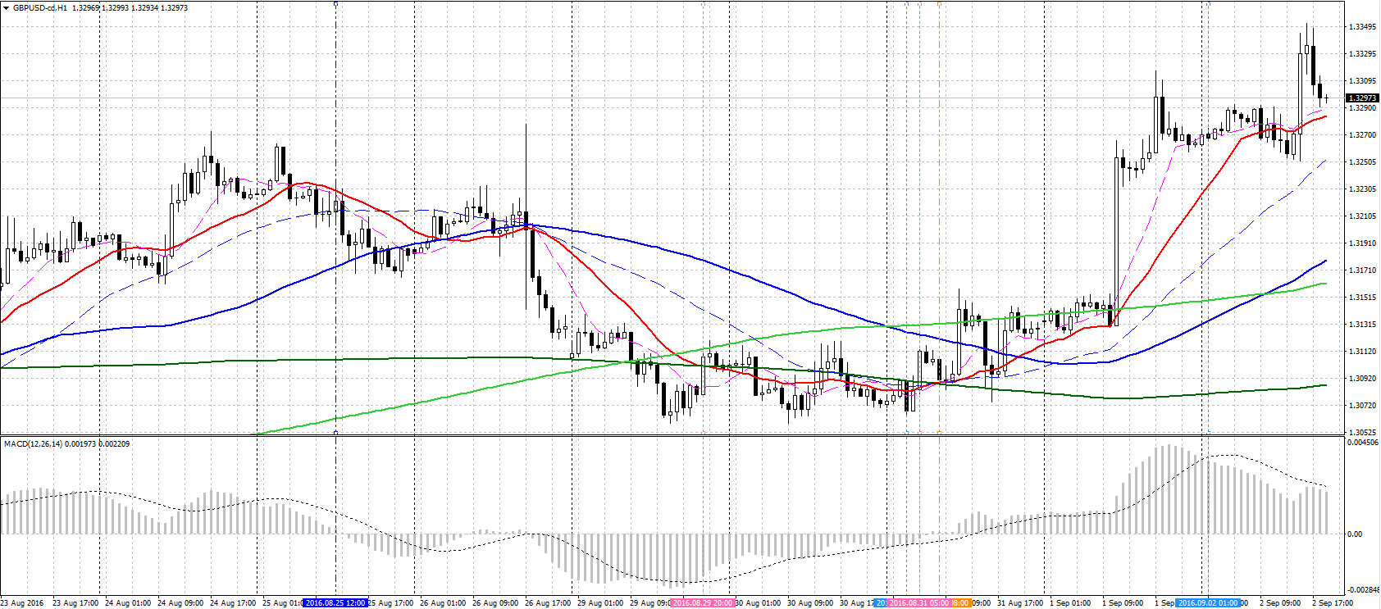

本来はここで逃げるべきだった。（EB↑の高値越え）

売りエントリーは、1時間足MACDのDC確定＆ここの安値割れまで待つべきだった。

④USDJPY
④USDJPY（負け）
（4時間足チャート）
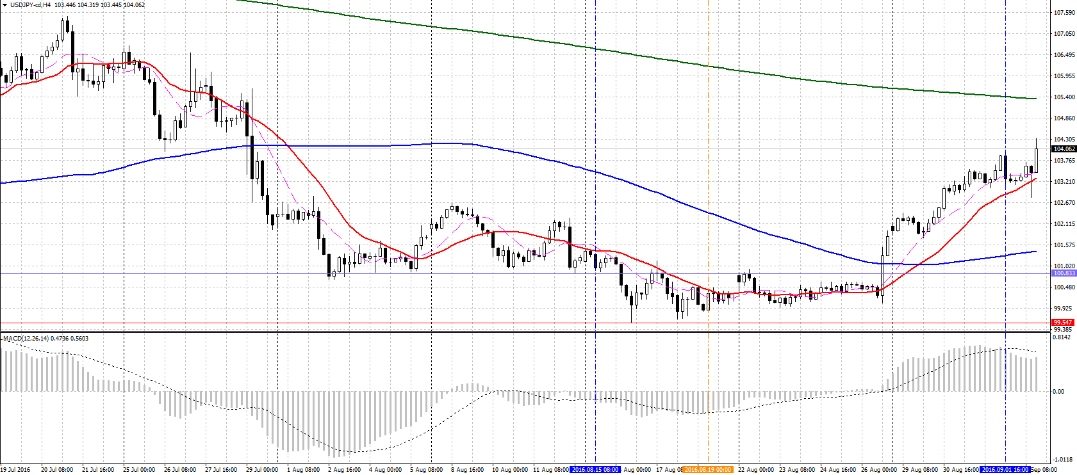

（1時間足チャート） | ダイバージェンス＆直近安値割れでエントリーしたが、すぐに反転上昇して損切。
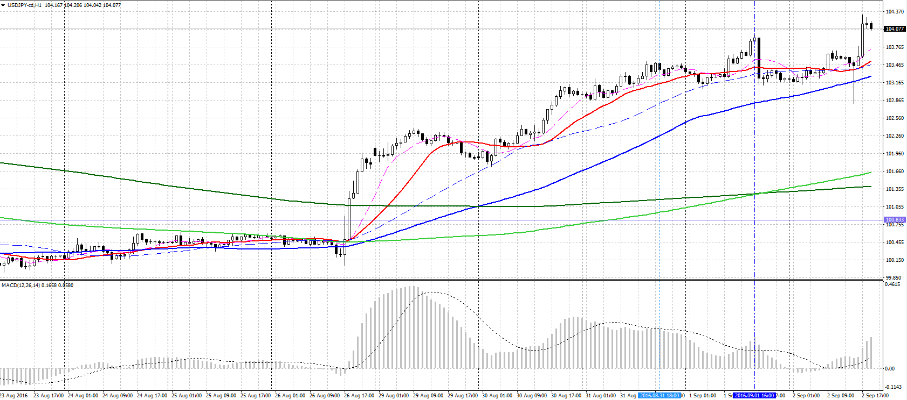

EB↑の高値越えで損切。

40MA（4時間足10MA相当）

⑤GBPUSD
⑤GBPUSD
（4時間足チャート）


（1時間足チャート）
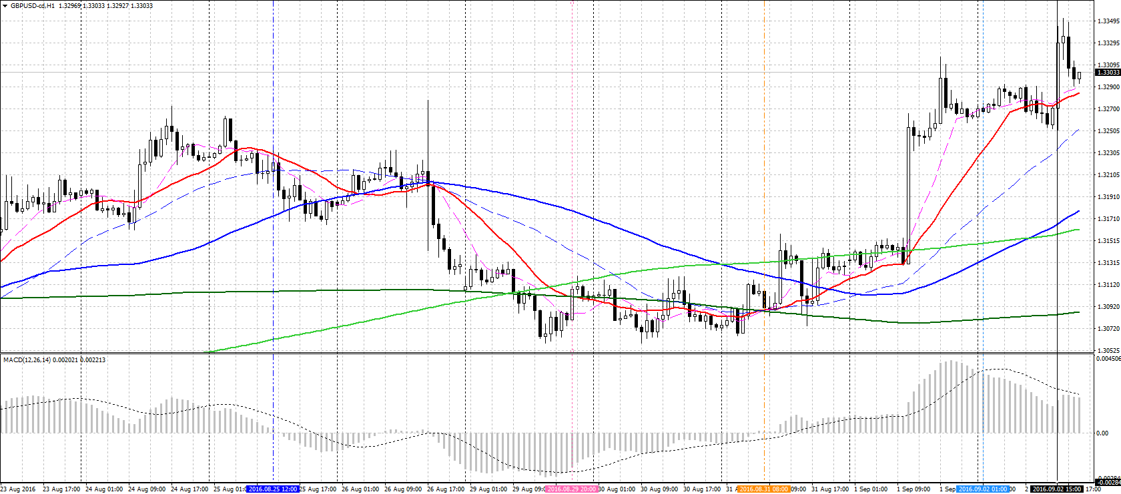

上のレジスタンスを目標としていたが、仕事でしばらくチャートが見れない状況となっていたため、チャートを見た時点で決済した。結果、その後の続伸を取り逃した。ただ、リスクリワード比は２近くあり悪くはない。

MACDがGC中の直近高値越えで買いエントリー。
※指標発表（UK製造業購買部協会景気指数）を直後に控えていたため、スプレッドが広がることを想定してエントリー点は5pipsほど先に設定。
⇒発表値が市場予想を上回ったことでGBP急上昇。

⑥USDJPY
④USDJPY（負け） | ★4時間足DCPの形ではあったが、1時間足で考えるとまだMACDがDCしておらず、売りエントリーするのはおかしい（ルール違反）。⇒ビッグイベントだからとルールと違うことをするとロクなことがない！
（4時間足チャート）

（1時間足チャート）
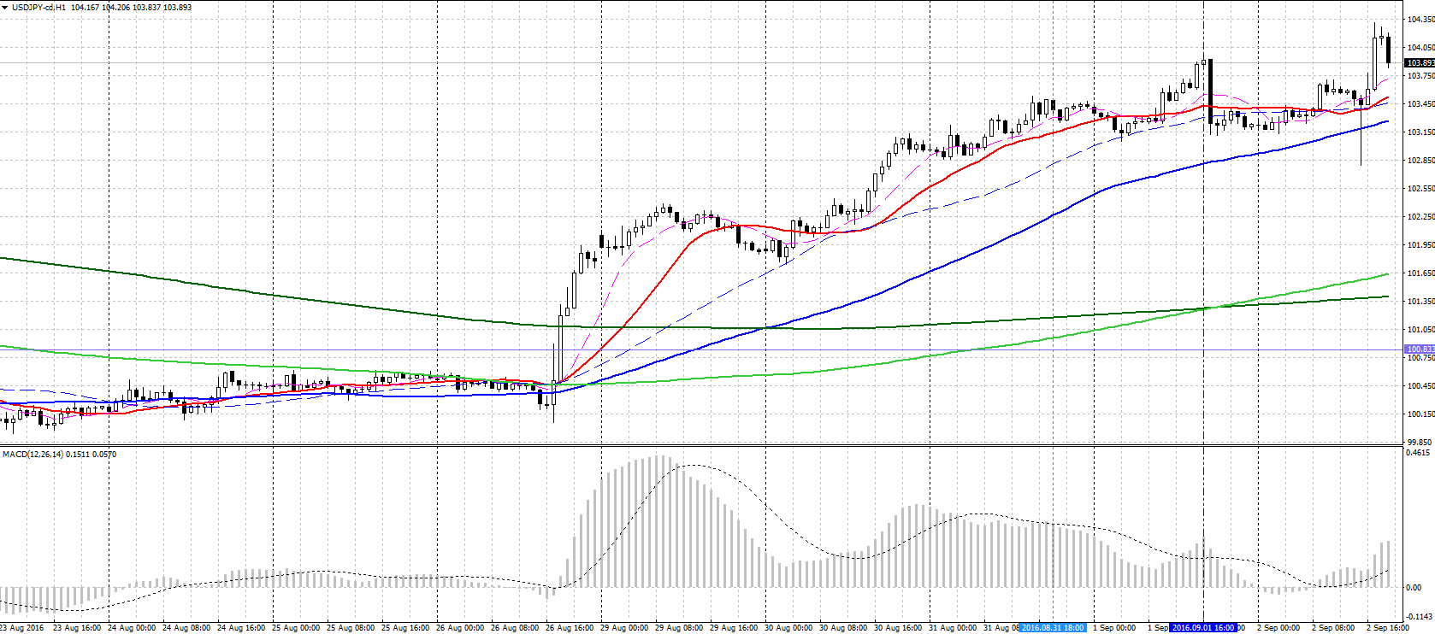

US雇用統計発表で、雇用者数増減／平均時給／失業率ともに市場予想よりも悪かったが、一時的な下落で終わってすぐに反転急上昇。（※5分足チャート参照）
＝ここ2ヶ月、堅調な雇用統計が続いており、8/26のイエレン議長講演で生まれた根強い利上げ期待を覆すほどのインパクトは無かった？
★4時間足DCPの形ではあるが、1時間足で考えると、まだMACDがDCしてないのでここでエントリーするのはおかしい。
PB↑高値越えで損切。
※S/Lを直近高値のさらに上のS/L（104.5）、かつ枚数を通常の半分（リスク1%）としていたので、損害は軽い。

4時間足でも1時間足でもダイバージェンス発生。

（5分足チャート）
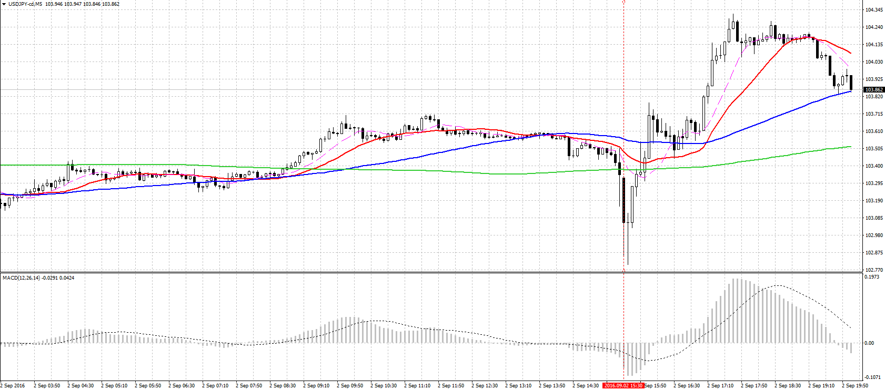

US雇用統計発表
（結果）
・平均時給 ＋0.1％（予想＋0.2％）
・非農業部門雇用者数増減 ＋15.1万人（予想＋18万人）
・失業率 4.9％（予想4.8％）
⇒すべて市場予想を下回ったので、発表直後は下がったがすぐに反転上昇した。

※参考（USDCAD 雇用統計発表時）
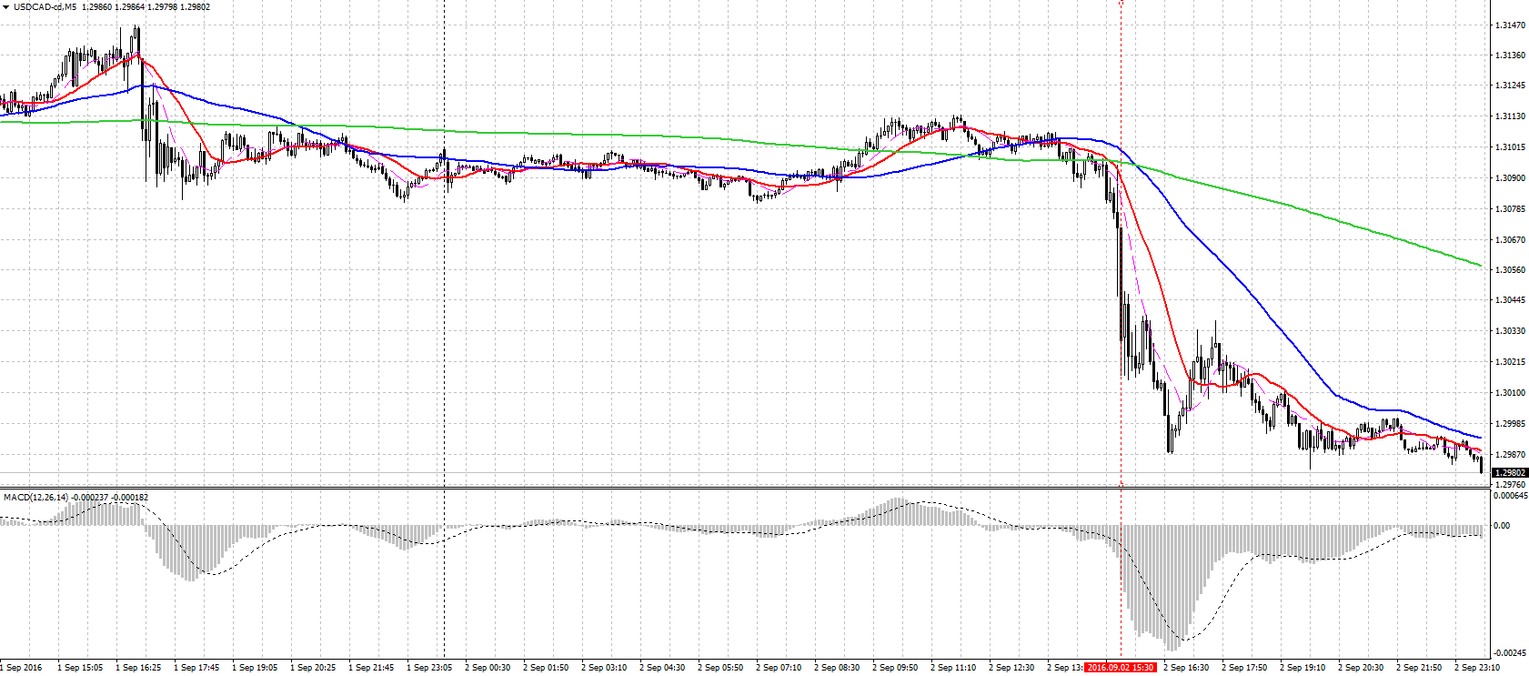
※参考： USDCAD雇用統計発表時の値動き
★他ドルストレートペアが、一瞬ドル安に振れてからすぐにドル高方向に戻っていったのに対してUSDCADだけが戻らなかった。雇用統計と同時に発表されたカナダの貿易収支が市場予想を上回った影響か？ （予想－32.5億ドル⇒結果－24.9億ドル）

（4時間足チャート）
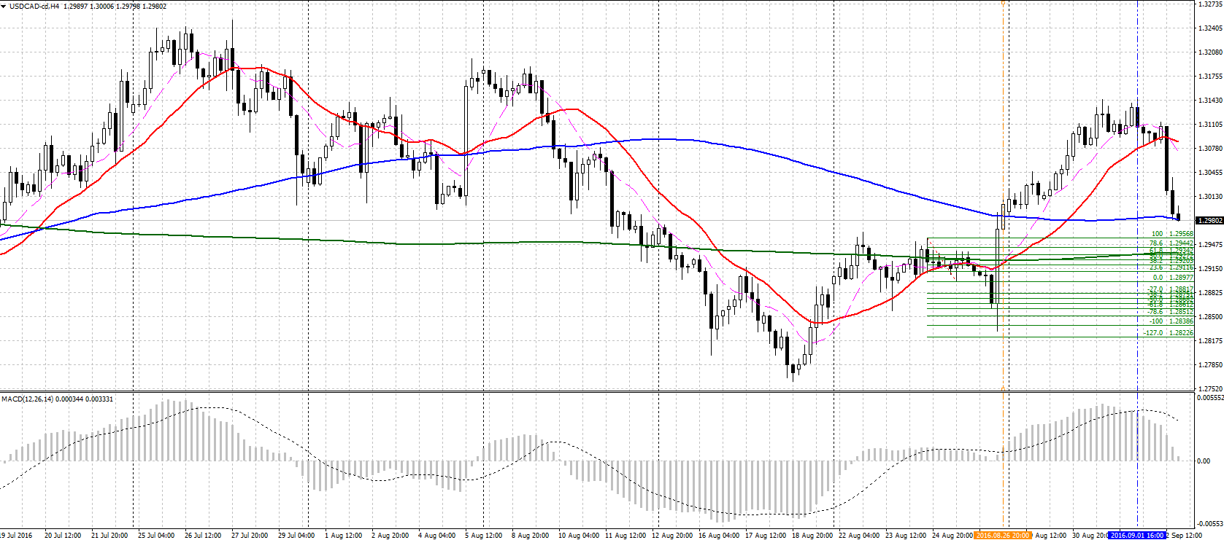

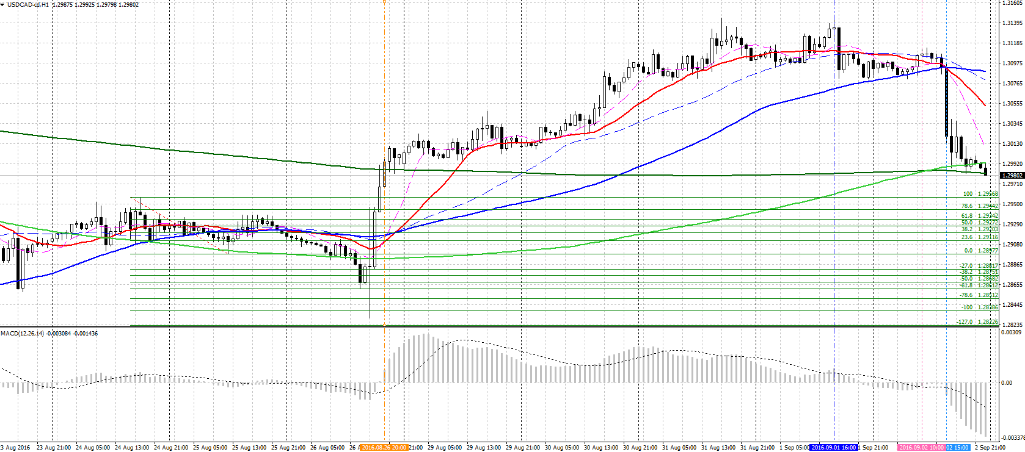
（1時間足チャート）

※ここの安値割れでの売りエントリーを狙っていたが、MACDがGCしてしまったことと、イエレン議長講演の時のように、一度下に大きく振れてから上昇するパターンになって刈られる恐れを考えて、USDCADはやめてUSDJPYに変更した。（結果ダメだったが）

★他ドルストレートペアが、すぐにドル高方向に戻っていったのに対してUSDCADだけが戻らなかった。雇用統計と同時に発表されたカナダの貿易収支が市場予想を上回った影響か？

（5分足チャート） | 発表時間（15:30GMT）前後の値動き。すぐに上に戻っていったUSDJPYとUSDCHFとの差が歴然。

画像用パーツ
あああ

あああ

あああ

